COVER


PERANGKAT PEMBELAJARAN
Kometensi Keahlian Rekayasa Perangkat Lunak
Kelas XI RPL
Tahun Pelajaran 2026/2027
 |  | 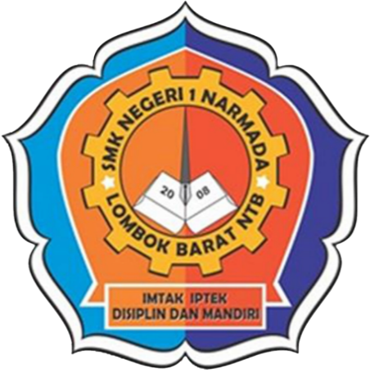

 | 1. | KALENDER PENDIDIKAN
 | 2. | PERHITUNGAN MINGGU EFEKTIF
 | 3. | JADWAL MENGAJAR
 | 4. | DISTRIBUSI ALOKASI WAKTU
 | 5. | PROGRAM TAHUNAN
 | 6. | PROGRAM SEMESTER
 | 7. | PENENTUAN KRITERIA KETUNTASAN MINIMUM
 | 8. | CAPAIAN PEMBELAJARAN (CP)
 | 9. | TUJUAN PEMBELAJARAN (TP)
 | 10. | ALUR TUJUAN PEMBELAJARAN (ATP)
 | 11. | MODUL AJAR
 | 12. | JURNAL HARIAN MENGAJAR

Disusun Oleh :

Candra Rusmana
NIP : 199001022023211000

SMKN 1 Narmada
Narmada
2026/2027

